3付费点小商城
活动名 | 3付费点小商城
 |  |  |  |  |  | 0刀 | 10刀 | 50刀 | 150刀 | 500刀 | 1000刀 | 5000刀 | 10000刀
 |  |  |  |  |  | VIP0级 | VIP1级 | VIP2级 | VIP3级 | VIP4级 | VIP5级 | VIP6级 | VIP7级
ID | Title | 现价 | 原价 | VIP点数 | 宣传标语，X% OFF | Credits | Credits | Credits | Credits | Credits | Credits | Credits | Credits
1 | 300%MORE | 99.99 | 199.99 | 10000 | 50% | 800000 | 880000 | 1040000 | 1200000 | 1280000 | 1400000 | 1600000 | 2000000
2 | 250%MORE | 49.99 | 99.99 | 5000 | 50% | 350000 | 385000 | 455000 | 525000 | 560000 | 612500 | 700000 | 875000
3 | 200%MORE | 19.99 | 39.99 | 2000 | 50% | 120000 | 132000 | 156000 | 180000 | 192000 | 210000 | 240000 | 300000
4 | 100%MORE | 9.99 | 19.99 | 1000 | 50% | 40000 | 44000 | 52000 | 60000 | 64000 | 70000 | 80000 | 100000
5 | 50%MORE | 4.99 | 9.99 | 500 | 50% | 15000 | 16500 | 19500 | 22500 | 24000 | 26250 | 30000 | 37500
6 | 25%MORE | 1.99 | 3.99 | 200 | 50% | 5000 | 5500 | 6500 | 7500 | 8000 | 8750 | 10000 | 12500

 |  |  |  |  |  | 还未实现
用户分群 | 给不同VIP等级的玩家推荐相应的红色商品
弹窗入口 | 大厅
弹窗时机 | 超过30分钟，由手机返回游戏，进入大厅后弹出（每天第一次进游戏不弹出）

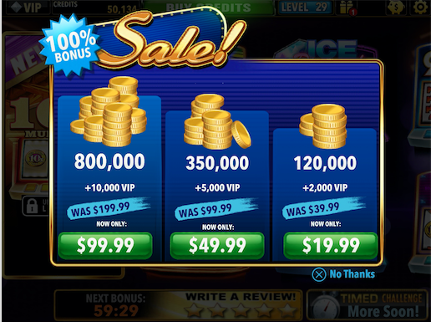
参考竞品

2付费点小商城
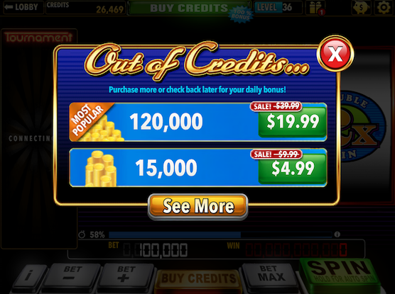
活动名 | 2付费点小商城
 |  |  |  |  |  | 0刀 | 10刀 | 50刀 | 150刀 | 500刀 | 1000刀 | 5000刀 | 10000刀
 |  |  |  |  |  | VIP0级 | VIP1级 | VIP2级 | VIP3级 | VIP4级 | VIP5级 | VIP6级 | VIP7级
ID | Title | 现价 | 原价 | VIP点数 | 宣传标语，X% OFF | Credits | Credits | Credits | Credits | Credits | Credits | Credits | Credits
1 | 300%MORE | 99.99 | 199.99 | 10000 | 50% | 800000 | 880000 | 1040000 | 1200000 | 1280000 | 1400000 | 1600000 | 2000000
2 | 250%MORE | 49.99 | 99.99 | 5000 | 50% | 350000 | 385000 | 455000 | 525000 | 560000 | 612500 | 700000 | 875000
3 | 200%MORE | 19.99 | 39.99 | 2000 | 50% | 120000 | 132000 | 156000 | 180000 | 192000 | 210000 | 240000 | 300000
4 | 100%MORE | 9.99 | 19.99 | 1000 | 50% | 40000 | 44000 | 52000 | 60000 | 64000 | 70000 | 80000 | 100000
5 | 50%MORE | 4.99 | 9.99 | 500 | 50% | 15000 | 16500 | 19500 | 22500 | 24000 | 26250 | 30000 | 37500
6 | 25%MORE | 1.99 | 3.99 | 200 | 50% | 5000 | 5500 | 6500 | 7500 | 8000 | 8750 | 10000 | 12500

用户不分群，用户破产时，给玩家推荐红色商品
弹窗入口 | 卷轴界面
弹窗时机 | 当玩家破产（相对破产或绝对破产）时，弹窗 |  |  |  |  | 相对破产：最小Bet<总资产<当前Bet
 |  |  |  |  |  | 绝对破产：总资产<当前Bet=最小Bet

VIP
VIP福利
VIPLeveL | VIPLevelName | VIPLevelNeedPoint | 需要的钱（美元） | StoreAddition | DailyBonusAddition | HourBonusAddition | FriendsGiftsAddition | ExclusiveMachine
0 | Diamond | 0 | 0 | 0.00 | 0.00 | 0.00 | 0.00 | 0
1 | Yellow | 1000 | 10 | 0.10 | 0.15 | 0.15 | 0.15 | 2
2 | Pink | 5000 | 50 | 0.30 | 0.50 | 0.50 | 0.50 | 2
3 | Purple | 15000 | 150 | 0.50 | 1.00 | 1.00 | 1.00 | 1
4 | Green | 50000 | 500 | 0.60 | 2.00 | 2.00 | 2.00
5 | Blue | 100000 | 1000 | 0.75 | 3.00 | 3.00 | 3.00
6 | Red | 500000 | 5000 | 1.00 | 4.00 | 4.00 | 4.00
7 | Black | 1000000 | 10000 | 1.50 | 5.00 | 5.00 | 5.00

GP、iOS商店中的商品名 | 现价 | Credits | 宣传DailyBonus | 宣传HourlyBonus | 宣传BuyCredits
VIP Pack1 | 9.99 | 7777 | 15% | 15% | 10%
VIP Pack2 | 49.99 | 477777 | 50% | 50% | 30%
VIP Pack3 | 99.99 | 1277777 | 100% | 100% | 50%

VIPLeveL | VIPLevelNeedPoint | 展示商品 | 现价 | Credits
0 | 0 | VIP Pack1 | 9.99 | 7777
1 | 1000 | VIP Pack2 | 49.99 | 477777
2 | 5000 | VIP Pack3 | 99.99 | 1277777
3 | 15000
4 | 50000
5 | 100000
6 | 500000
7 | 1000000

商品入口 | 点击VIP按钮弹出，（然后点击i按钮，进入VIP福利界面）

VIP Pack的UI
标题 | UPGRADE TO X VIP | X为Yellow Diamon、Pink Diamond、Purple Diamond
重要信息 | Daily Bonus | Hourly Bonus | Credit Purchase | Bonus Credits | 现价 | One Time Only
按钮 | i | 点击后进入VIP福利界面
按钮 | UPGRADE NOW！ | 点击后开始购买VIP Pack
按钮 | 关闭 | 点击后关闭VIP Pack界面

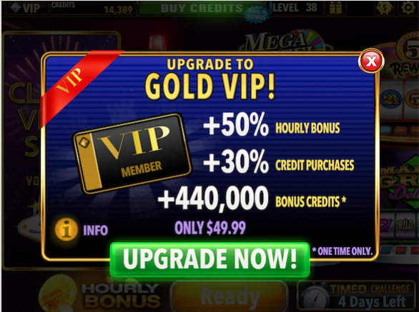
参考竞品

限时商城
商品名 | Super Offer

商品属性 | GP、iOS商店中的商品名 | Credits | 现价 | 原价 | VIP点数 | 宣传标语，X% OFF | 折扣（不显示） | 赠送LTLucky值
商品1 | Super Offer Pack | 5000 | 0.99 | 4.99 | 100 | 80% | 20% | 30*Credits
商品2 | Super Offer Pack | 6000 | 1.99 | 5.99 | 200 | 67% | 33% | 30*Credits
商品3 | Super Offer Pack | 20000 | 4.99 | 19.99 | 500 | 75% | 25% | 30*Credits
商品4 | Super Offer Pack | 65000 | 9.99 | 64.99 | 1000 | 85% | 15% | 30*Credits
商品5 | Super Offer Pack | 210000 | 19.99 | 209.99 | 2000 | 90% | 10% | 30*Credits
商品6 | Super Offer Pack | 650000 | 49.99 | 649.99 | 5000 | 92% | 8% | 30*Credits
商品7 | Super Offer Pack | 1800000 | 99.99 | 1799.99 | 10000 | 94% | 6% | 30*Credits
商品8 | Super Offer Pack | 2250000 | 99.99 | 2249.99 | 10000 | 96% | 4% | 30*Credits
商品9 | Super Offer Pack | 3000000 | 99.99 | 2999.99 | 10000 | 97% | 3% | 30*Credits

用户分群 | VIP倍数 | 商城中Credits数 | VIPLevelNeedPoint | 商品1($1) | 商品2($2) | 商品3($5) | 商品4($10) | 商品5($20) | 商品6($50) | 商品7($100) | 商品8($100) | 商品9($100)
VIP0级 | 1 | 2500，5000 | 0 | 0.5 | 0.50
VIP1级 | 1.1 | 5500，16500 | 1000 |  | 0.50 | 0.5
VIP2级 | 1.3 | 19500，52000 | 5000 |  |  | 0.5 | 0.5
VIP3级 | 1.5 | 60000，180000 | 15000 |  |  |  | 0.5 | 0.5
VIP4级 | 1.6 | 192000，560000 | 50000 |  |  |  |  | 0.5 | 0.5
VIP5级 | 1.75 | 612500，1400000 | 100000 |  |  |  |  |  | 0.5 | 0.5
VIP6级 | 2 | 1600000 | 500000 |  |  |  |  |  |  | 0.5 | 0.5
VIP7级 | 2.5 | 2000000 | 1000000 |  |  |  |  |  |  |  | 0.5 | 0.5
 | 3
标题 | SUPER OFFER
重要信息 | 现价、Credits、原价、倒计时
按钮 | BUY NOW | 点击后购买
弹窗入口 | 大厅
弹窗时机 | 每天第一次进入游戏时 | 两次限时商城的弹出有1小时的时间间隔，解决在前一天23：59分第一次进入游戏的情况。
活动入口2 | Deal | 在倒计时内，点击Deal可以打开Super Offer
购买成功后，商品消失，点击Deal，打开3付费点小商城

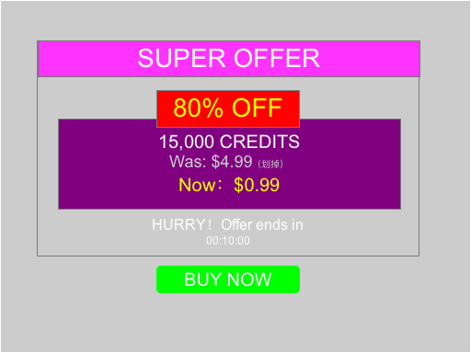
功能框图

